开发过程确认问题
序号 | 位置（或需求编号） | 需求问题 | 确认内容 | 提出时间 | 提出人 | 开发确认 | 测试确认 | 是否已经修订到PRD中 | 备注
1 | 试卷管理-新增试卷 | 试卷选题时，如果老师创建试卷，进行选择试题，选择的试题，我们进行数据后台放入到缓存中，而不是入库，放入缓存都是有时间限制的，而不是无限期，否则系统会被这些缓存给涨爆的 | 新增试卷点击【保存】或【完成并发布】按钮时，保存页面数据，并清除试题缓存； 同时系统限制在试卷新增/编辑页面每到1个小时没有进行保存操作，则自动弹窗提示“操作超时，请及时保存试卷！（10s）”（括号中为倒计时，从10s开始）点击弹窗中的【确定】按钮，保存试卷数据并清理缓存，留在试卷编辑页面；若倒计时结束后用户仍未点击确定的，系统自动保存试卷数据并跳转至试卷管理页面。 系统自动保存的时候没有试卷名称的，自动生成一个试卷名称，按照“未命名试卷+当前时间”这样的格式，时间精确显示到年月日时分秒，进行保存。 | 2018-07-20 | 冯亚 | 吕奎 | 操绍平 | 是
2 | 理论考试-试卷预览 | 试卷预览（查看）页面是否需要分页？ | 原认证考试的查看试卷页面是5条/页，多则分页，现理论考试系统中试卷查看全部改为不分页，单一题型下试题单页显示，试题较多时出滚动条。 | 2018-07-20 | 王博海 | 王博海 | 操绍平 | 不涉及
3 | 试卷管理-新增试卷 | 编辑试卷的时候，随机选题，父页面原有的数据还显示么 | 随机选题产生的题目不累计，按照新设置的选题规则产生一套新的试题组合 | 2018-07-23 | 谢晓飞 | 谢晓飞 | 操绍平 | 是
4 | 试题管理-试题导入 | 我们项目的试题导入的时候，有没有定一次导入多少条？ | 单次最多导入1000条。 将导入弹窗中的说明文字更改为： 1. 支持批量导入文件类型为.xlsx【Excel工作簿】 2. 单次最多导入1000条数据，数据规范请参照Excel模板中的使用说明 3. 点击下载Excel模板文件 | 2018-07-24 | 夏丽 | 夏丽 | 操绍平 | 是
5 | 试题管理-试题导入 | 这个有专业方向和试题科目，这两个有关联关系，做校验的时候，要不要验证专业方向是否存在和试题科目是否在这个专业方向下面？ | 去掉导入模板中的“专业”一列，导入时不用填写专业，直接根据所填写的科目名称，将试题归类在该科目及科目所属专业下。 | 2018-07-24 | 夏丽 | 夏丽 | 操绍平 | 是
6 | 大赛系统 | 学校没有购买某一个实训应用，该学校的学生也是可以通过大赛进入这个实训应用考核？ | 学校没有买的子系统，学生也可以通过大赛系统进这个子系统比赛； 但是教师创建大赛的时候，只能用自己买了的子系统去配置比赛内容，如果说只买了大赛没有买子系统，那教师创大赛就配不了任何业务（另，学校没有购买大赛系统则不能创建大赛，只能查看） | 2018-07-24 | 周开杰 | 周开杰 | 房雷 | 是
7 | 大赛系统-教师-我的竞赛 | 教师端我的竞赛列表为表格展示，空着状态会被误解为信息失效，所以不能像竞赛列表那样只标识部分时间状态，而要把所有时间状态都标识出来 | 补充两个状态值： 1）待报名：竞赛发布之后至报名开始之前的时间段内； 2）待开赛：竞赛报名结束后至竞赛第一阶段开始之前的时间段内。 | 2018-07-24 | 王璐欣 | 李燃 | 房雷 | 是
8 | 试题管理-试题导入 | 如果类型是判断题的，选项A和B不是对应正确错误的，怎么提示？选项多余2个，又怎么提示？ | 题型选择判断题但选项填写不是“正确”和“错误”的（包括选项内容不对和选项数量不对），导入失败，失败原因为“判断题选项填写错误” | 2018-07-25 | 夏丽 | 夏丽 | 操绍平 | 是
9 | 试题管理-试题导入 | 题干重复的错误提示 | 输入题干与已导入试题的题干重复的，导入失败，失败原因“题干重复” | 2018-07-25 | 夏丽 | 夏丽 | 操绍平 | 是
10 | 试题管理-试题导入 | 导入失败原因里的第④⑤条可以合并为一条，一起判断吗 | 可以，将④⑤合并为：输入选项未从A开始或选项不连续或选项少于2个，导入失败，失败原因“存在空选项，请从选项A开始连续填写至少2项” | 2018-07-25 | 夏丽 | 夏丽 | 操绍平 | 是
11 | 理论考试-做题 | 原确认需求，做题页面点击【下一题】时保存当前题目的学生选择答案。现补充，在点击【上一题】或在左边试题序号区切换选择试题时，均保存当前题目的选择。 | - | 2018-07-25 | 王璐欣 | 王博海 | 操绍平 | 是
12 | 试卷管理-新增试卷 | 如果老师和超管新增相同题型，题干也一样，那在超管端就会有重复的题目 | 新增试卷页面的试题列表里增加显示“创建人”字段，从试题库获取试题的创建人名称显示（包括已选择试题列表，和手动选题的添加试题弹窗列表，均增加显示）。 | 2018-07-26 | 操绍平 | 谢晓飞 | 操绍平 | 是
13 | 大赛系统-竞赛排名 | 团队赛竞赛排名中的阶段成绩，“分数”改为取该竞赛阶段团队所有成员得分中的最高分，且“用时”取最高分学生对应的用时。 | - | 2018-07-27 | 王璐欣 | 吕奎、李燃 | 房雷 | 是 | 针对10月大赛规则做单独修改，后续版本还是要改回求和的计算方式，但要增加新规则：管理员或教师在创建团队竞赛的时候，可以设置每个阶段单个团队里允许多少人进入竞赛，成员一旦进入阶段竞赛成功后就占有了这个名额，阶段团队成员参赛数达到限制后，其他成员就没有权限进入该阶段了。最后成绩还是以团队里参加了该阶段比赛的所有成员成绩之和。
14 | 大赛系统-竞赛排名 | 团队赛竞赛排名中的总成绩，“分数”改为团队各阶段分数之和。 | 同时当前版本暂时屏蔽创建竞赛页面上“阶段竞赛设置”中的“占总成绩权重”字段。 | 2018-07-27 | 王璐欣 | 吕奎、李燃 | 房雷 | 是 | 针对10月大赛规则做单独修改，后续版本管理员或教师在创建大赛的时候可以选择竞赛总成绩的计算方式是“直接求和”还是“加权求和”。
15 | 平台-用户注册 | 账号绑定涉及的数据合并工作量大，合并难度大 | 1.学生用户注册页面“学号”改为必填项； 2.去掉账号绑定功能需求，改为“账号关联”功能，具体说明如下： ①切换账号功能： 在页面右上角头像右边增加【切换账号】按钮，点击切换按钮出现悬浮框，当前账号无任何关联账号时，悬浮框中默认只包含【+添加关联账号】选项；当前账号含关联账号时，悬浮框中显示其关联的所有账号（学生自己注册还没有填账号的，此处显示注册时用的手机号或邮箱号）和【+添加关联账号】按钮，点击关联账号，直接跳转至该账号的用户首页。 ②添加关联账号： 点击【+添加关联账号】弹出添加关联账号弹窗，在弹窗中输入账号密码正确后，点击“确定”验证通过并跳转登录至新关联账号的用户首页； ③删除关联账号： 点击已关联账号右边的【×】按钮，弹窗提示“是否确认取消关联该账号？”确定则将此关联账号删除，不再出现在切换账号悬浮框中；取消则关闭提示窗，不进行删除。 ④不能添加关联当前登录账号； ⑤当前账号已关联过的账号不能重复关联，例如用账号A登录关联了账号B，则在账号A里不能再次账号B； ⑥关联账号之间可以相互切换，即用账号A登录关联账号B后，可以通过账号A切换至账号B，也可以通过账号B切换至账号A。 | 2018-07-27 | 胡文峰 | 胡文峰 | 黄琪 | 是
16 | 大赛系统-修改竞赛 | 竞赛开始之后，能修改竞赛阶段数量吗？ | 可以改阶段数量，但是只能往比当前进行到的阶段数大了改，比如当前进行到第二阶段，那修改时，阶段数量只能选3~10 | 2018-07-27 | 房雷 | 李燃 | 房雷 | 是
17 | 试题库和考试子系统 | 试题库和考试子系统作为基础应用，默认内置 | 不论是否购买理论应用，“后台”模块都内置试题子系统和考试子系统 | 2018-07-26 | 吕奎 | 周开杰、邓建博 | 黄琪 | 是
18 | 试题库-科目管理 | 这个科目判重具体是怎么判的，超管端的要和所有的进行判重，教师端就和他能显示的进行判重？ | 超管端，试题库科目管理中只展示所有超管创建的科目，且新建科目时与所有超管的已有科目判重；教师端，试题科目中只展示当前教师创建的科目，且新建科目时只与当前教师用户的已有科目判重。 创建试题，选择试题所属科目时，超管只能选择所有超管创建的科目，教师只能选择自己创建的科目。 备注：试题管理中的试题权限不变，即超管还是能看到所有用户的试题，教师还是只能看到自己创建的试题。 | 2018-07-30 | 操绍平 | 夏丽 | 操绍平 | 是
19 | 试题管理 | 试题库中，超管端的题干判重，要对超管和教师的试题都进行判重，如果是教师端，是不是只要和自己建立的试题判重就可以了？ | 教师只对当前账号判重，超管端对所有超管创建试题判重（即超管之间试题不能重复，教师之间或教师与超管之间允许试题重复） | 2018-07-26 | 操绍平 | 夏丽 | 操绍平 | 是
20 | 理论考试系统-学生练习成绩列表 | 一个试卷的练习 次数最多20次 没必要分页吧 | 可以不用分页，直接单页滚动条显示 | 2018-08-01 | 王博海 | 王博海 | 操绍平 | 是 | 原型截图样式是平台原有样式，针对当前学生所有成绩的，所以需要分页。理论考试系统这里的练习成绩列表是只针对当前学生单一试卷的练习记录，数据量不会太多，可以不用分页，直接单页滚动条显示
21 | 竞赛排名-团队赛 | 团队赛竞赛排名的总成绩列表，点击【查看】某个团队的成绩详情，弹窗中“参赛状态”字段，“报名失效”的状态是针对团队中个人的，整个团队的话，应该没有失效吧，因为这里是整体团队的信息，如果是有人没退出，有人退出，都是显示失效吗？ | 以团队的维度查看团队的成绩详情，看到的参赛状态是团队的，如果团队解散，那么相当于团队被删除，在竞赛排名的成绩列表这里就没有这个团队了（此团队不再显示在此次竞赛的成绩排名列表上）；如果只是团队中的部分成员报名失效，那团队就还是在的，团队的报名信息就还是有效的。所以，在总成绩的详情这里，团队赛没有“报名失效”这个状态，只有已报名、竞赛中、已淘汰、已结束四种状态。 | 2018-08-02 | 房雷 | 李燃 | 房雷 | 是 | 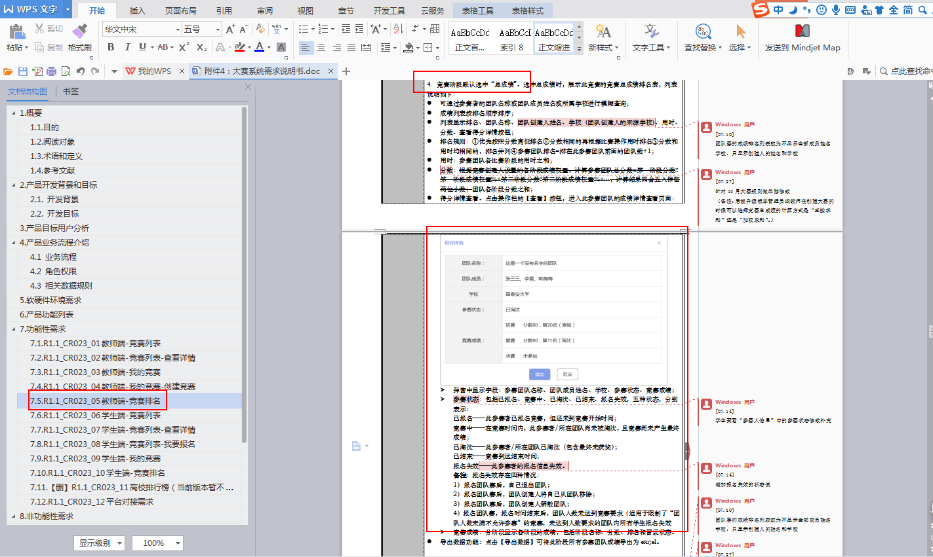
22 | 大赛系统-修改竞赛 | 已发布的竞赛，修改竞赛内容 | 目前设计都是发布之后内容就固定，不可以修改。改成可以修改的关联影响和工作量较大，目前优先保障基础功能按时交付，针对“可修改已发布竞赛的竞赛内容”这点需求，延后至后续升级版本。 | 2018-08-07 | 李燃 | 李燃 | 房雷 | 是 | 已发布的内容修改，目前需求量不大，此版本可以先不做。
23 | 大赛系统-管理团队 | 团队管理功能提出较晚，第一轮转测期间来不及完成开发。 | 学生端团队赛的团队管理功能（包括解散团队、修改团队信息、移除团队成员、退出团队等），时间关系，第一轮转测不做，第二轮再开发和测试。 | 2018-08-08 | 夏文超 | 夏文超 | 房雷 | 不涉及
24 | 进入练习-项目弹窗 | 进入练习弹窗中的项目排序，确定内置在上面自定义在下面？同一种类型下的排序，最新添加的在上面还是下面？ | 练习项目弹窗，超管内置的始终在教师自定义项目的上方；同一种类型的项目（即同为内置或同为自定义的），按添加时间顺序从上往下排序，最新添加的在最下面。 | 2018-08-15 | 周开杰 | 周开杰 | 黄琪 | 不涉及
25 | 教师端-班级成绩-成绩单-查看学生成绩详情 | 按照以前的0分 不会打开学生的成绩详情 现在没有考过才不会打开详情 | 学生得分为0，分两种情况：①未参加考试，得0分，点击该学生姓名，弹窗提示该学生未参加考试；②参加了考试，得0分，点击该学生姓名，正常跳转打开该学生的成绩详情查看页 | 2018-08-09 | 王博海 | 王博海 | 操绍平 | 是
26 | 理论考试-新增试卷 | 手动选题和自动选题两种选题方式独立，选出来的试题不累加 | 手动选题后切换为自动选题，清空原来通过手动选择的已选试题，按照自动选题规则重新生成一套试题；自动选题后切换为手动选题，清空原来自动选出的试题，重新勾选。 | 2018-08-09 | 谢晓飞 | 谢晓飞 | 黄琪 | 是
27 | 试题库-试题管理 | 现在判重规则下，超管创建的科目和教师创建的科目可能重名，导致在试题管理中，按科目筛选时，出现两个一样的科目 | 正常保留两个科目，这种问题只会在超管出现，超管是产品内部自己使用，问题不大 | 2018-08-10 | 夏丽 | 夏丽 | 操绍平 | 不涉及
28 | 试题库-试题管理 | 创建人显示账号还是姓名？题库系统不存用户信息，如果平台用户修改了账号或姓名，信息同步不了 | 创建人是超管的一律显示“系统内置”，创建人是老师的一律显示“教师”，不单独显示创建人账号或姓名了 | 2018-08-09 | 夏丽 | 夏丽 | 操绍平 | 是
29 | 大赛-竞赛排名-总成绩-查看详情 | 详情弹窗中的“参赛状态”建议去掉。竞赛排名里，每一个阶段成绩后面都有状态了，这个参赛状态，没有具体的操作去确定，很模糊，通过时间比对，也不好解决 | 去掉“参赛状态” | 2018-08-23 | 李燃 | 李燃 | 房雷 | 是
30 | 大赛-竞赛排名-晋级规则 | 晋级规则 | 创建竞赛的时候，“晋级规则”的设置可以先屏蔽掉，所有参赛人每个阶段都是晋级的状态。 | 2018-08-28 | 王璐欣 | 吕奎 | 房雷 | 是 | 具体的人数晋级规则，我这边再考虑下，下个迭代再来做
31 | 大赛-团队报名 | 团队赛报名的团队列表，搜索功能，只按团队名称单个字段进行模糊查询？ | 原需求按“团队名称/学校/创建人”模糊查询，三个字段同时查询效率较低，按团队名称查询能基本满足需求，可以改成只按团队名称查询 | 2018-09-10 | 李燃 | 李燃 | 房雷 | 是
32 | 大赛-竞赛排名 | 竞赛排名列表中的成绩展示，下拉框切换选择为阶段时，如果没有进入过考试，是显示-，考过了，但还没有完成成绩统计，显示0；选择全部（即总成绩）的时候，因为是全部阶段汇总表，不知道是否全部参加了考试，就直接显示0（即第一次成绩统计完成之前始终显示0） | - | 2018-09-10 | 李燃 | 李燃 | 房雷 | 不涉及
33 | 教师端-考核列表 | 去掉考核列表中此次迭代新增需求“修改时间”功能，只做未到考核结束时间的提前“结束考核”功能 | - | 2018-09-10 | 王璐欣 | 邓建博、吕奎 | 黄琪 | 是

